Hoja1
Cantidad | Costo | Importa | Llego completo | Total
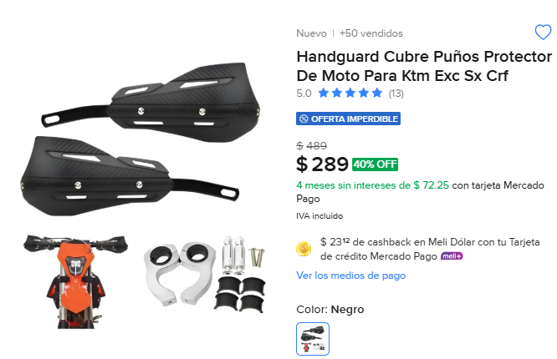
3 | 289 | 867 |  | 867

